Sheet1
1、去重规则清洗后，又对基础数据进行了清洗，从而又满足了去重规则的，可以去掉，城市选择以高德城市为准 | 通过 | 能否添加个规则，名称相似度>80%且经纬度小于1公里的，认为是一个楼盘

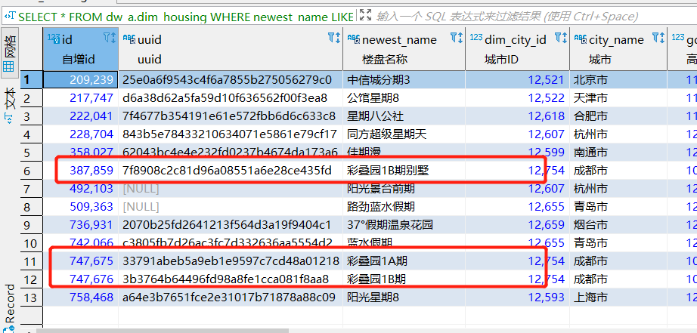
2、项目名称()，特殊符号，X期去除后去重

彩叠园未清洗干净;

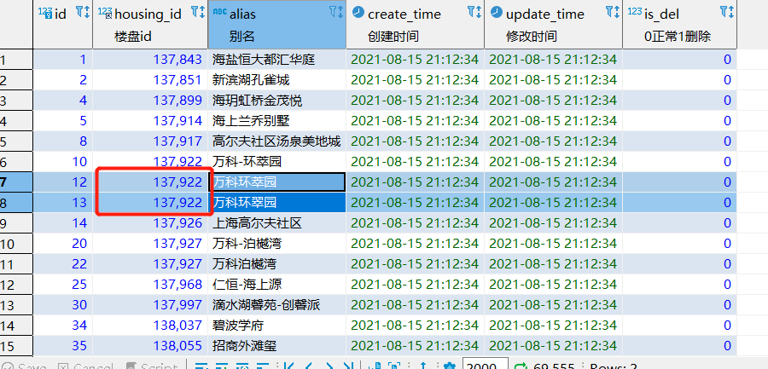
3、楼盘别名规则，根据去重的积累，添加楼盘名知识库

存在重复数据

4、日志表与楼盘表之间的关联，当前平均27%，需要提升 | Sheet2!A1

整体匹配度达到60%,详情见附表

5、城市使用了另外的维度表，需要做统一 | 未做

6、经纬度问题，经纬度不在合理范围内的，经纬度为0的 | 无逻辑问题,城市是否匹配暂时无法校验

